Лист1
 | EAN | ISBN | Наименование | ЦенаОпт | заказ
 | 9785222380406 | 978-5-222-38040-6 | Новогодние животные | 165
 | 9785222410028 | 978-5-222-41002-8 | Волшебная рождественская история дп | 276
 | 9785222410011 | 978-5-222-41001-1 | Снежная королева дп | 276
 | 9785222441220 | 978-5-222-44122-0 | 365+5 новогодних ребусов и заданий дп | 199
 | 9785222409978 | 978-5-222-40997-8 | 365+5 новогодних узоров дп | 198
 | 9785222440506 | 978-5-222-44050-6 | Домики дп | 162
 | 9785222440476 | 978-5-222-44047-6 | Игрушки дп | 162
 | 9785222440483 | 978-5-222-44048-3 | Короны дп | 162
 | 9785222440490 | 978-5-222-44049-0 | Маски дп | 162
 | 9785222438671 | 978-5-222-43867-1 | Сувениры | 162
 | 9785222438664 | 978-5-222-43866-4 | Подарки | 162
 | 9785222466612 | 978-5-222-46661-2 | Монстрики празднуют Новый год: книжка-раскраска с наклейками дп | 166
 | 9785222466643 | 978-5-222-46664-3 | Монстрики и зимние развлечения: книжка-раскраска с наклейками дп | 166
 | 9785222466629 | 978-5-222-46662-9 | Монстрики готовятся к Новому году: книжка-раскраска с наклейками дп | 166
 | 9785222466636 | 978-5-222-46663-6 | Монстрики идут в гости к Деду Морозу: книжка-раскраска с наклейками дп | 166
 | 9785222439067 | 978-5-222-43906-7 | Зимние потехи для ума | 129
 | 9785222439302 | 978-5-222-43930-2 | Морозная магия узоров: книга-прописи | 129
 | 9785222439074 | 978-5-222-43907-4 | Новогодние считалки, бродилки, находилки | 129
 | 9785222441060 | 978-5-222-44106-0 | Снежные страницы: мастерство скорочтения | 129
 | 9785222439579 | 978-5-222-43957-9 | Новогодние украшения: наклейки для смекалки | 165
 | 9785222439081 | 978-5-222-43908-1 | Шапки, варежки, шарфы: наклейки для смекалки | 165
 | 9785222439586 | 978-5-222-43958-6 | Снежинки, сладости, подарки: наклейки для смекалки | 165
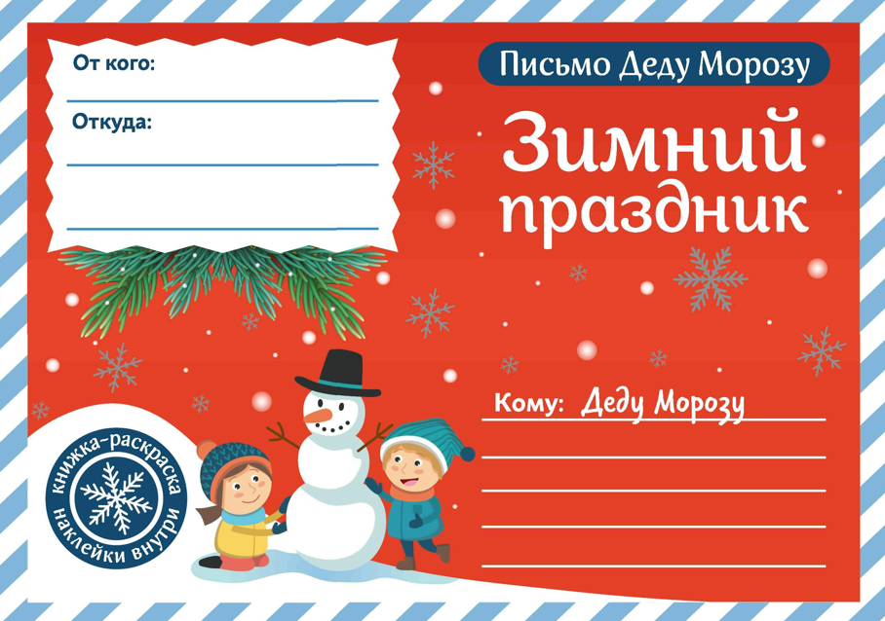 | 4670296450061 |  | Письмо Деду Морозу. Зимний праздник дп | 107
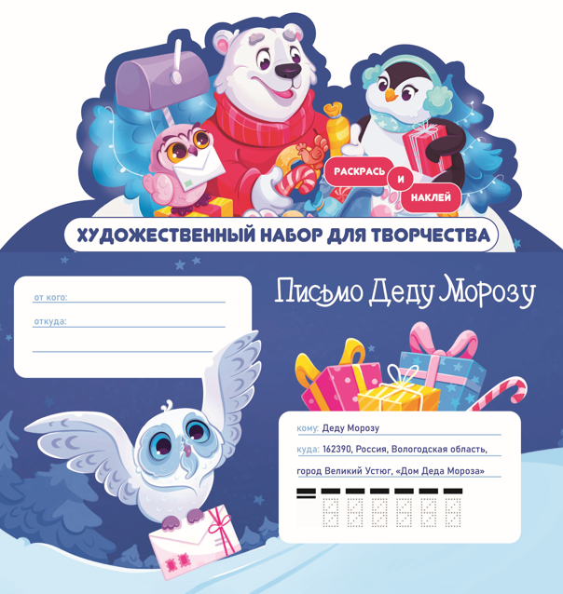 | 4670296450313 |  | Художественный набор для творчества "Письмо Деду Морозу! Новогодние приключения!" | 161
 | 9785222463161 | 978-5-222-46316-1 | Капибары и зимние истории: книжка-раскраска с наклейками | 189
 | 9785222463178 | 978-5-222-46317-8 | Котики и зимние истории: книжка-раскраска с наклейками | 189
 | 9785222463185 | 978-5-222-46318-5 | Корги и зимние истории: книжка-раскраска с наклейками | 189
 | 9785222463192 | 978-5-222-46319-2 | Мишки и зимние истории: книжка-раскраска с наклейками | 189
 | 9785222453117 | 978-5-222-45311-7 | Вместе в Новый год! Психологические задания для детей и родителей в ожидании праздника | 668
 | 9785222459485 | 978-5-222-45948-5 | Здравствуй, чудесный Новый год!: познавательная раскраска для детей | 277

